상품제안서
마가방창문 | 상품코드: F25923

 |  |  |  |  |  |  | 02-412-0044 | www.easy1.co.kr
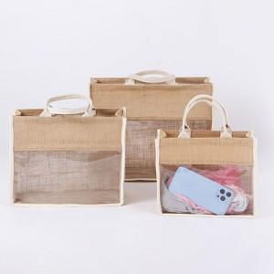

【상세/제작정보】 | ★인쇄 시안 내 빼다, 누끼가 있을 시 인쇄비가 추가될수 있으니 반드시 확인해주시기 바랍니다. ★발주전 색상재고 먼저 확인 부탁드립니다! ★제품의색상,인쇄색상은 화면과 다소 차이가 있을 수 있습니다. ★인쇄는 뒷면만 가능합니다.

【인쇄/포장옵션】 | 실크 / OPP(비닐)

【공급단가】 | 수량 | 100~ | 300~ | 500~ | 1,000~ | 3,000~
*VAT별도 | (소)270*110*210mm | 6,620원 | 6,510원 | 6,360원 | 6,200원 | 6,090원
 | (중)310*120*240mm | 7,250원 | 7,130원 | 6,960원 | 6,780원 | 6,670원
 | (대)390*160*310mm | 7,870원 | 7,740원 | 7,560원 | 7,370원 | 7,240원

【상품 URL】 | https://dev.easy1.co.kr:443/src/goods_detail.php?gdno=25923

